Hoja1
2024-02-22

LA PAZ 28 - HAEDO 4460-2005
BUENOS AIRES luquearti@gmail.com
____________________________________________________________________________________
 | GANCHO "J"
 | C/ accesorios
 | Zincados
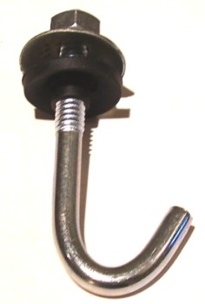

GANCHO "J" C/ACCESORIOS COMPLETO
COD. | MEDIDA | PRECIO
GANJ-50 | 1/4 X 50 | 62.04
GANJ-60 | 1/4 X 60 | 66.43
GANJ-70 | 1/4 X 70 | 69.56
GANJ-80 | 1/4 X 80 | 73.01
GANJ-90 | 1/4 X 90 | 76.46
GANJ-100 | 1/4 X 100 | 80.84
GANJ-110 | 1/4 X 110 | 87.74
GANJ-120 | 1/4 X 120 | 99.02
GANJ-160 | 1/4 X 160 | 115.94

 | PRECIO POR C/U
 | ENVASE POR 100 UNIDADES

 | N

